機能概要
画面設計書 |  |  |  | 機能概要 |  |  |  |  |  |  |  |  |  |  |  | 担当者 |  |  | 日付
 |  |  |  |  |  |  |  |  |  |  |  |  | 作成 |  |  | CITS武田 |  |  | 2020-12-17
 |  |  |  |  |  |  |  |  |  |  |  |  | 更新 |  |  | HYN王雪紅 |  |  | 2021-04-29

 | 1．機能概要

 |  | 【想定利用者】 | ミスミ社員

 |  | 【利用目的】 | 承認者が承認依頼された有償支給情報（都度支給品、事前支給品の注文データ）を確認し承認結果（承認、否決）を登録する。
画面遷移時に初期表示APIを呼び出すか、遷移元の情報を引継ぐかについては外部設計時に要検討
→初期表示APIを呼び出す
 |  | 【利用時間】 | 常時利用可能

 |  | 【主要機能】 | 遷移元画面より引き渡される案件番号をもとに有償支給データを表示し、承認、否決ボタン押下で案件番号のステータス更新を行う

 |  | 【機能補足】 | ユーザーの権限に応じたチェック／否決ボタンの活性・非活性制御を行う。
 |  |  | 承認ボタンはチェックボタン押下時のチェック結果がOKの場合のみ活性化する。

 |  | 【前提条件】 | ログインしていること

 | 2.対象現法
 |  |  |  |  |  |  |  |  |  |  |  | 【凡例】 ○：利用可能、△：一部利用可能、×：利用不可
 |  | 提供機能 |  |  | US | KR | DE | TW | SG | TH | IN | MY |  | JK | CN |  | JP | VN |  | MX
 |  | 基本機能 |  |  | 〇△ | 〇△ | 〇△ | 〇△ | 〇△ | 〇△ | 〇△ | 〇△ |  | 〇△ | 〇△ |  | 〇 | 〇△ |  | 〇△

処理フロー
画面設計書 |  | 処理フロー |  | 担当者 | 日付
 |  |  | 作成 | CITS武田 | 2020-12-17
 |  |  | 更新 | HYN王雪紅 | 2021-04-29
【凡例】
自領域所有テーブル
他領域所有テーブル
バッチ/画面
サービスAPI
他MS API
 | 1．処理フロー

【社内フロント】
【販売基盤・注文サービス】
BOMエントリー明細仮登録
BOMエントリ－ヘッダ仮登録
有償支給
案件管理
各種
マスタ
得意先マスタ
配送先マスタ

API
メニュー
有償支給取得
承認待ち案件検索
有償支給否決
受注キャンセルAPI
有償支給承認
受注ヘッダ
受注ヘッダ
受注明細
有償支給
案件管理
BOMエントリ－ヘッダ仮登録
BOMエントリー明細仮登録
受注明細

有償支給承認チェック
受注チェックAPI

受注ヘッダ
受注明細
有償支給
案件管理
BOMエントリ－ヘッダ仮登録
BOMエントリー明細仮登録

有償支給承認

受注変更API

有償支給
案件管理
BOMエントリ－ヘッダ仮登録
BOMエントリーヘッダ
受注ヘッダ

BOMエントリー明細仮登録
BOMエントリー明細
受注明細

【NRIメモ】
以下概要設計時の処理フロー
赤い吹き出しがあるため残しているが、将来的に削除する

フロー図の更新が必要
・社内フロントの「承認待ち案件検索画面」から遷移
・検索APIを呼び出す場合は以下テーブルから情報を取得する想定
・有償支給仮登録(販売基盤注文サービス)
・BOMエントリーヘッダ仮登録(販売基盤注文サービス)
・BOMエントリー明細仮登録(販売基盤注文サービス)
・否決時は仮登録テーブルを更新
・承認時は仮登録テーブルに加えて以下テーブルも更新
・受注ヘッダ(販売基盤注文サービス)
・受注明細(販売基盤注文サービス)
・BOMエントリーヘッダ(販売基盤注文サービス)
・BOMエントリー明細(販売基盤注文サービス)
※BOMエントリーヘッダ/明細は有償支給入力で登録された場合のみ対象とし、受注入力で登録された場合は対象外とする想定
登録画面の判定は有償支給仮登録にフラグなどで保持する想定
仮登録テーブルの構成は外部設計以降に要検討
【G新AI】
【クライアント】
【G新CROWN/ACE/MEET】
承認待ち案件検索画面
U
有償支給承認画面
有償支給
（仮）
有償支給
仮登録（仮）

仮登録テーブルの削除・引き落としは別途検討

確定処理は受注確定サービスを呼び出す必要があるのかは別途検討

フラグや判定方法などは外部設計以降に要検討

画面レイアウト
画面設計書 |  |  |  |  |  | 画面レイアウト |  | 担当者 | 日付
 |  |  |  |  |  |  | 作成 | CITS武田 | 2020-12-17
 |  |  |  |  |  |  | 変更 | HYN王雪紅 | 2021-04-29
 | １．画面レイアウト

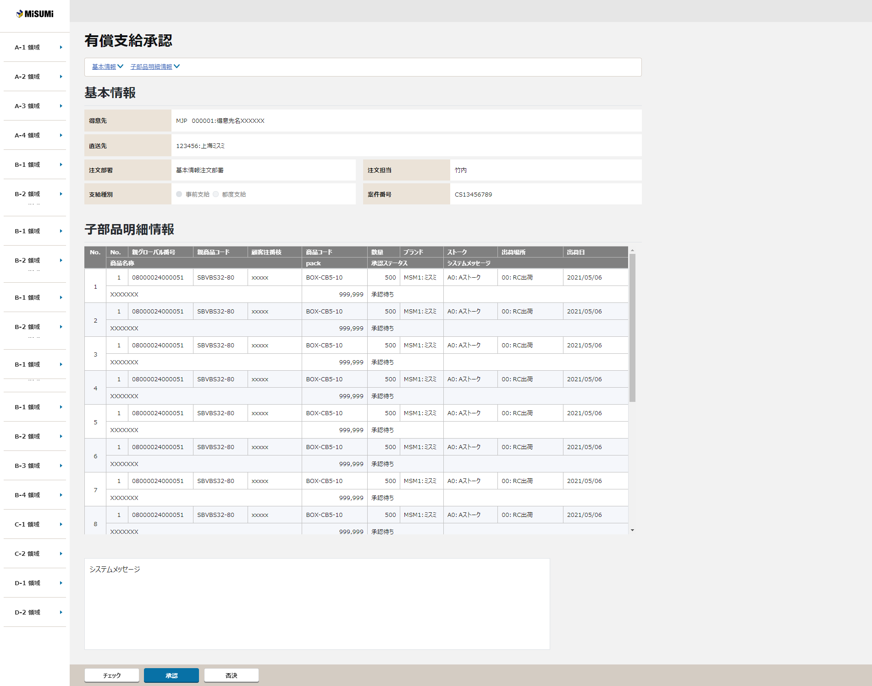
 |  | ＜画面イメージ＞ |  |  |  |  |  |  |  | 2021/4/16時点のモック
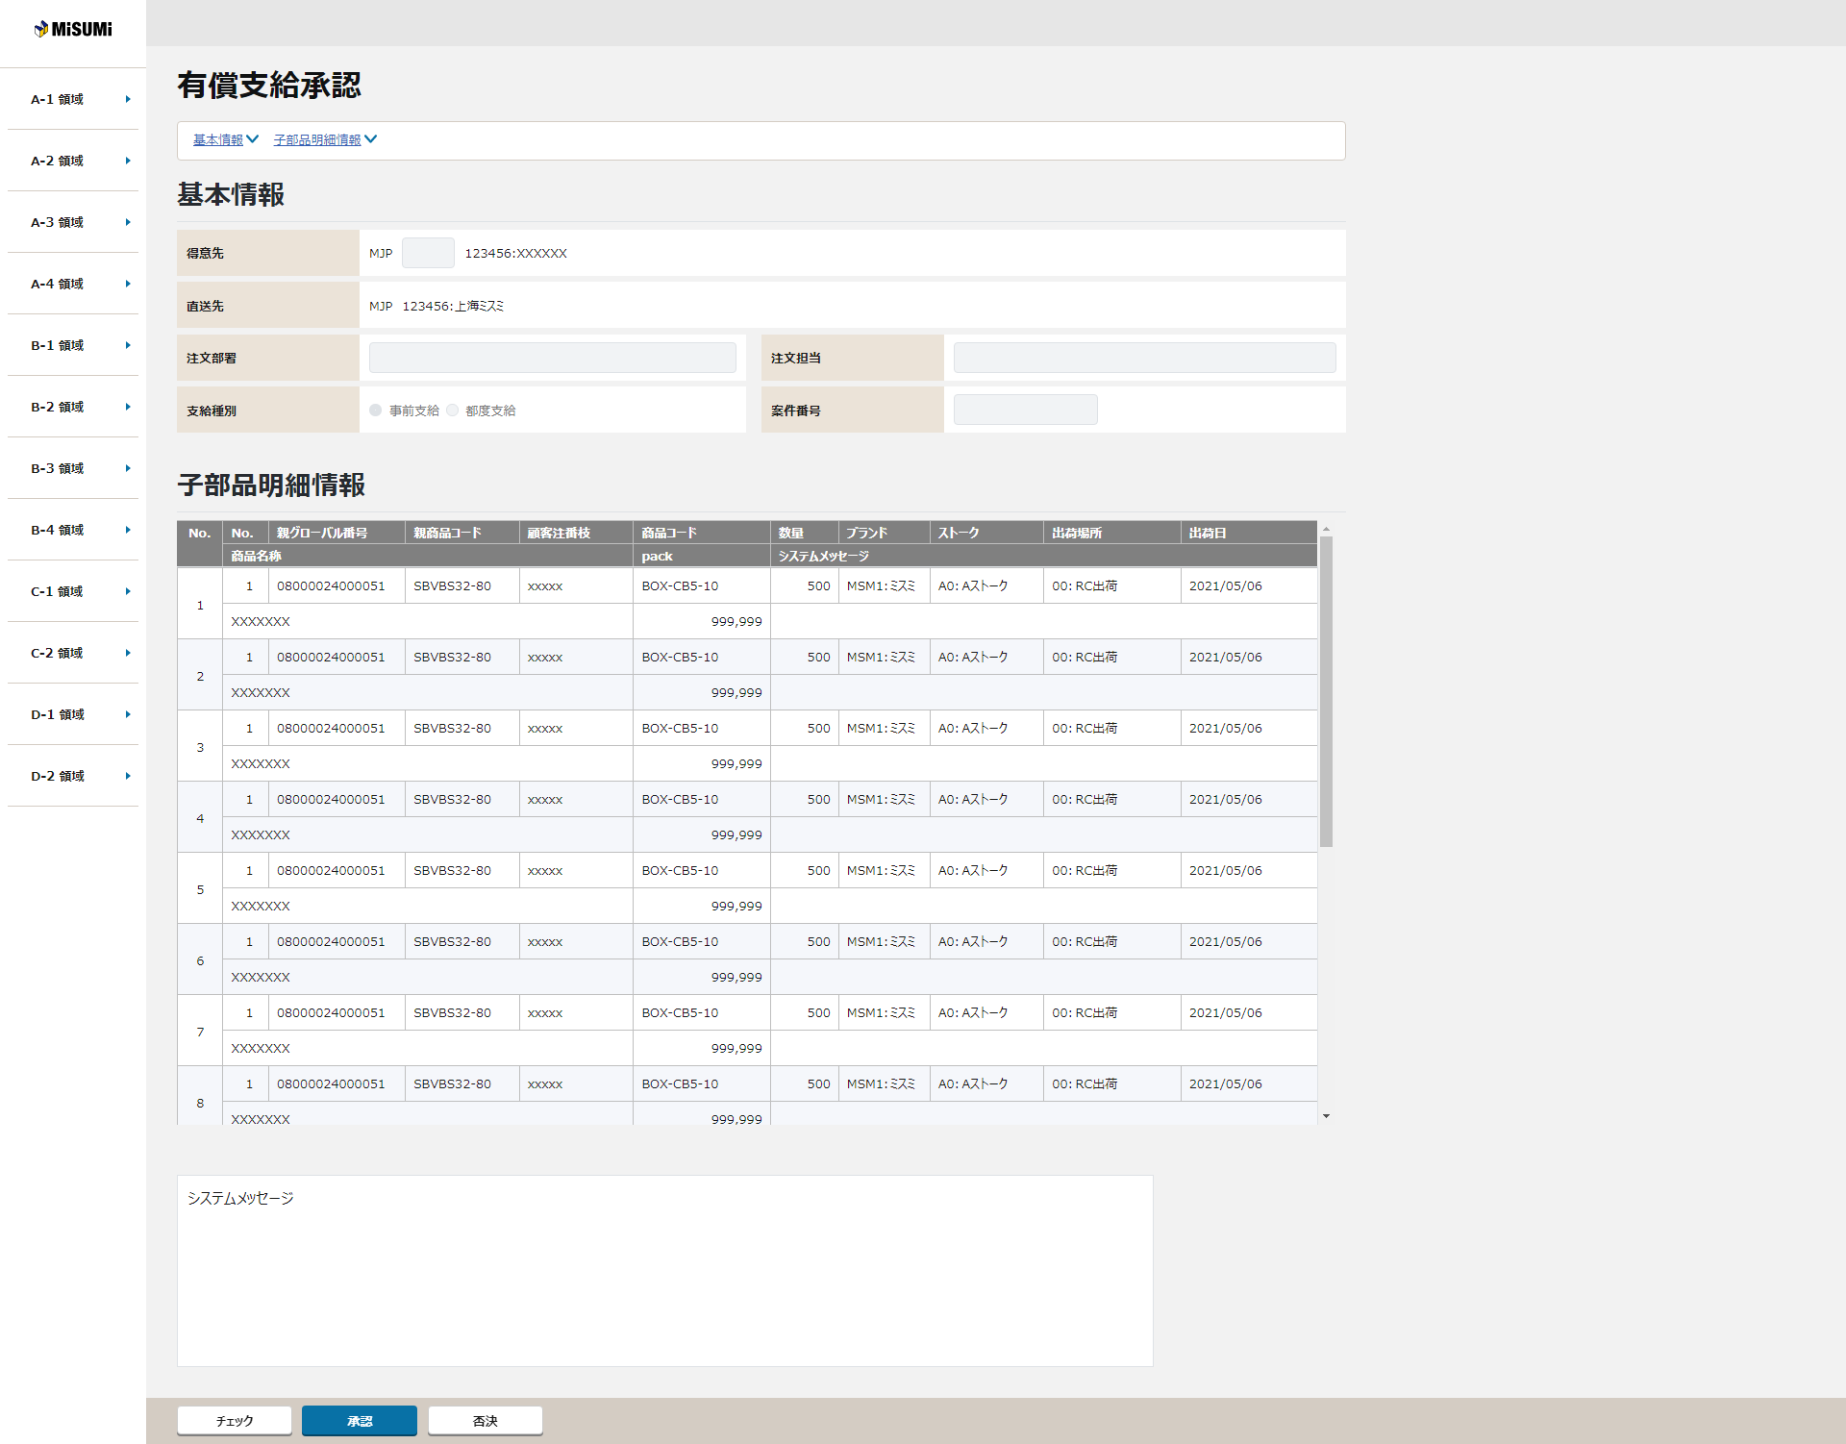
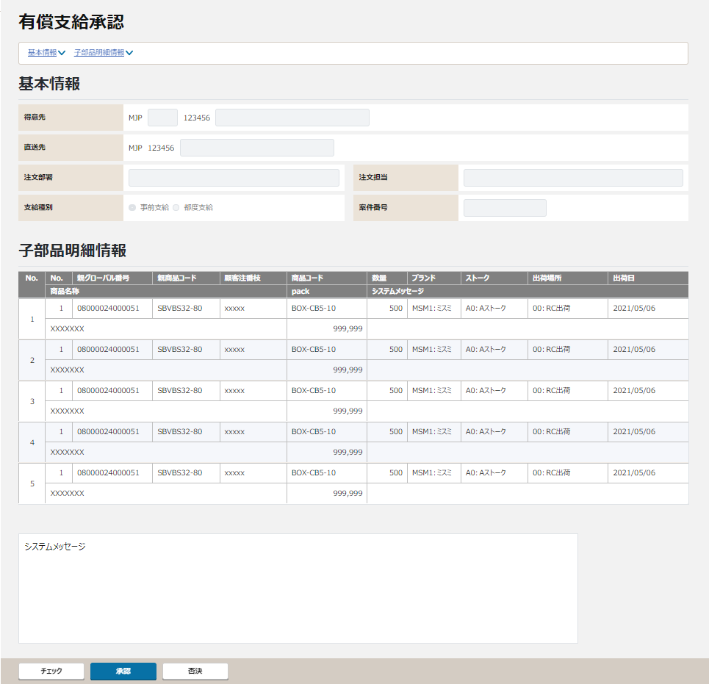
【TODO:ToBe外部設計】
本画面は入力画面ではないため、
得意先、直送先は「コード：名称」の表示に変更する必要があると思いますがいかがでしょうか。（社内レビュー指摘No1189,1190）
3
【ToBe外部設計】
モックアップ提供後に差し替え
1
2
4
5
6
①
【ToBe外部設計】
テキスト、ドロップダウンは、ラベル表示。
ラジオボタンは非活性。
（基幹_承認機能要件整理_EE.xlsxより）
★概要設計の修正が必要。
7
8
9
10
11
12
②
13
14
15

16
17
18
【QA:ToBe外部設計】
グローバル番号の追加は不要でしょうか？
【TODO:ToBe外部設計】
・出荷場所プルダウンを追加
・納区→ストーク区分に変更
19
20
21
22
23
24

③
25
26
27

28
29
30

【ToBe外部設計】
「--、-、+、++」は数量変更できないため、不要。
★概要設計の修正が必要。

【ToBe外部設計】
画面項目定義の記載により追加。
★概要設計の修正が必要。

④
戻る

〇
①
②
 |  |  |  | 領域番号（画面項目定義参照）
 |  |  |  | 画面タイトル・アンカーリンク
 |  |  |  | 得意先情報
③
 |  |  |  | 子部品明細情報
④
 |  |  |  | フッター
管理者権限ユーザーと通常ユーザーでそれぞれの場合を用意する
 |  |  | 画面動作
 |  |  | ＜初期表示＞
 |  |  |  | 管理者権限ユーザ利用時
モックアップ提供後に差し替え

有償支給入力画面のチェック時に、展開された子部材の商品コードや数量と異なる場合のワーニングメッセージを表示させる
※要否や方法は別途検討

管理者権限ユーザーのみボタン押下可能
 |  |  |  |  | ①承認、否決ボタンは使用可、すべての画面項目は表示のみ
 |  |  |  |  | ①管理者権限ユーザーのみボタン押下可能

 |  |  |  | 通常ユーザ利用時
モック提供後、差し替え

 |  | ＜承認、否決ボタンを押下 ⇒ エラーありの場合＞

 |  |  | エラーメッセージが表示される

 |  | ＜承認、否決ボタンを押下 ⇒ エラーなしの場合＞

 |  |  | 受注引当推移を表示する
 |  |  | グローバル番号にリンクがはられ、クリックすると受注明細照会画面へ飛ぶ

確定時の管理番号(グローバル番号など)の表示は不要か？
→明細情報に表示
 |  |  | ①承認ボタン押下：承認されました。
 |  |  | ②否決ボタン押下：否決されました。

画面項目定義
No | コンポーネント名 （論理名） | コンポーネント名 （物理名） | 領域番号 | 項目名 （論理名）（英） | 項目名 （論理名）（和） | 種別 | 型 | 書式 | 表示制御 | 活性制御 | 翻訳有無 | 初期表示 |  | 入力時 必須 | 単項目バリデーションチェック |  |  |  |  |  |  |  |  |  |  |  |  |  |  |  | 備考 | e
 |  |  |  |  |  |  |  |  |  |  |  |  |  |  | 型 |  |  |  |  |  |  |  |  |  | 数値範囲 |  |  |  | 桁数 |  |  | e
 |  |  |  |  |  |  |  |  |  |  |  | 表示内容 | 表示内容（受注明細仮登録） |  | 必須 | ASCII | 半角 | 全角 | 英字 | 数字 | 英数字 | 日付 | 整数 | 実数 | 超 ＞ | 以上 ≧ | 以下 ≦ | 未満 ＜ | 最大 | 最小 |  | e
1 | [ヘッダエリア] |  | ①-1 |  | 画面名 | ラベル | 文字列 |  | - | - |  | 固定値「有償支給承認」 | 固定値「有償支給承認」 | － | - | - | - | - | - | - | - | - | - | - | - | - | - | - | - | - |  | e
2 |  |  | ①-2 |  | 現法 | ラベル | 文字列 |  |  |  |  |  |  |  | - | - | - | - | - | - | - | - | - | - | - | - | - | - | - | - |  | e
3 |  |  | ①-3 |  | ログインユーザID | ラベル | 文字列 |  |  |  |  |  |  |  | - | - | - | - | - | - | - | - | - | - | - | - | - | - | - | - |  | e
4 |  |  | ①-4 |  | ログインユーザ名 | ラベル | 文字列 |  |  |  |  |  |  |  | - | - | - | - | - | - | - | - | - | - | - | - | - | - | - | - |  | e
【ToBe外部設計】
現法、ログインユーザID、ログインユーザ名、処理日時はペンディング中
5 |  |  | ①-5 |  | 処理日時 | ラベル | 日時 |  |  |  |  |  |  |  | - | - | - | - | - | - | - | - | - | - | - | - | - | - | - | - |  | e
【NRIメモ】
画面標準仕様により、各エリアへ移動するリンクを追加
6 |  |  | ①-6 |  | 有償支給入力 | ラベル | 文字列 |  |  |  |  |  |  |  | - | - | - | - | - | - | - | - | - | - | - | - | - | - | - | - |  | e
7 | アンカーリンク |  |  |  | 基本情報 | ハイパーリンク | 文字列 |  |  |  |  | 固定値「基本情報」 | 固定値「基本情報」 | － | - | - | - | - | - | - | - | - | - | - | - | - | - | - | - | - | 得意先情報エリアへ移動 | e
8 |  |  |  |  | 子部品明細情報 | ハイパーリンク | 文字列 |  |  |  |  | 固定値「子部品明細情報」 | 固定値「子部品明細情報」 | － | - | - | - | - | - | - | - | - | - | - | - | - | - | - | - | - | 子部品明細情報エリアへ移動 | e
9 | [得意先基本情報] |  | ②-1 |  | 得意先 | ラベル | 文字列 |  | - | - |  | 固定値「得意先」 | 固定値「得意先」 |  | - | - | - | - | - | - | - | - | - | - | - | - | - | - | - | - |  | e
10 |  |  | ②-2 |  | 得意先現法 | ラベル | 文字列 |  | - | - |  | BOMエントリ－ヘッダ仮登録．現法コード | 受注明細仮登録．現法コード | － | - | - | - | - | - | - | - | - | - | - | - | - | - | - | - | - |  | e
11 |  |  | ②-3 |  | 得意先MCコード | ラベル | 文字列 |  | - | - |  | BOMエントリ－ヘッダ仮登録．MCコード | 受注明細仮登録．MCコード | － | - | - | - | - | - | - | - | - | - | - | - | - | - | - | - | - |  | e
12 |  |  | ②-4 |  | 得意先コード | テキストボックス | 文字列 |  |  |  |  |  |  |  | - | - | - | - | - | - | - | - | - | - | - | - | - | - | - | - |  | e
13 |  |  | ②-5 |  | 得意先名 | ラベル | 文字列 | コード：名称 | - | - |  | BOMエントリ－ヘッダ仮登録．得意先コード + ":" + 得意先マスタ.得意先名 | 受注明細仮登録．得意先コード + ":" + 得意先マスタ.得意先名 | － | - | - | - | - | - | - | - | - | - | - | - | - | - | - | - | - |  | e
14 |  |  | ②-6 |  | 直送先 | ラベル | 文字列 |  | - | - |  | 固定値「直送先」 | 固定値「直送先」 | － | - | - | - | - | - | - | - | - | - | - | - | - | - | - | - | - |  | e
15 |  |  | ②-7 |  | 直送先現法 | ラベル | 文字列 |  | - | - |  | BOMエントリ－ヘッダ仮登録．直送先現法コード | 受注明細仮登録．直送先国コードはあるが現法への変換は可能？ | － | - | - | - | - | - | - | - | - | - | - | - | - | - | - | - | - |  | e
16 |  |  | ②-8 |  | 直送先コード | テキストボックス | 文字列 |  |  |  |  |  |  |  | - | - | - | - | - | - | - | - | - | - | - | - | - | - | - | - |  | e
17 |  |  | ②-9 |  | 直送先名 | ラベル | 文字列 | コード：名称 | - | - |  | BOMエントリ－ヘッダ仮登録．直送先コード + ":" + 配送先マスタ.配送先名 | 受注明細仮登録．直送先コード + ":" + 配送先マスタ.配送先名 | － | - | - | - | - | - | - | - | - | - | - | - | - | - | - | - | - |  | e
18 |  |  | ②-10 |  | 注文部署 | ラベル | 文字列 |  | - | - |  | 固定値「注文部署」 | 固定値「注文部署」 | － | - | - | - | - | - | - | - | - | - | - | - | - | - | - | - | - |  | e
19 |  |  | ②-11 |  | 注文部署名 | ラベル | 文字列 |  | - | - |  | BOMエントリ－ヘッダ仮登録．注文部署 | 受注明細仮登録．注文者部課（現地語） | － | - | - | - | - | - | - | - | - | - | - | - | - | - | - | - | - |  | e
20 |  |  | ②-12 |  | 注文担当 | ラベル | 文字列 |  | - | - |  | 固定値「注文担当」 | 固定値「注文担当」 | － | - | - | - | - | - | - | - | - | - | - | - | - | - | - | - | - |  | e
21 |  |  | ②-13 |  | 注文担当 | ラベル | 文字列 |  | - | - |  | BOMエントリ－ヘッダ仮登録．注文担当者 | 受注明細仮登録．注文者氏名（現地語） | － | - | - | - | - | - | - | - | - | - | - | - | - | - | - | - | - |  | e
22 |  |  | ②-14 |  | 支給種別 | ラベル | 文字列 |  | - | - |  | 固定値「支給種別」 | 固定値「支給種別」 | － | - | - | - | - | - | - | - | - | - | - | - | - | - | - | - | - |  | e
23 |  |  | ②-15 |  | 事前支給 | ラジオボタン | - |  | - | 常に非活性 |  | BOMエントリ－明細仮登録．親グローバル番号 | 受注明細仮登録．元グローバル番号 | － | - | - | - | - | - | - | - | - | - | - | - | - | - | - | - | - | 親受注商品のグローバル番号の入力なし：事前支給 | e
24 |  |  | ②-16 |  | 都度支給 | ラジオボタン | - |  | - | 常に非活性 |  | BOMエントリ－明細仮登録．親グローバル番号 | 受注明細仮登録．元グローバル番号 | － | - | - | - | - | - | - | - | - | - | - | - | - | - | - | - | - | 親受注商品のグローバル番号の入力あり：都度支給 | e
【ToBe概要設計】 完了
レイアウトが誤っていたため、当該項目はなし
25 |  |  |  |  | 添付ファイル | ラベル | 文字列 |  | - | - |  | 固定値「添付ファイル」 | ー | － | - | - | - | - | - | - | - | - | - | - | - | - | - | - | - | - | ”添付ファイル” | e
26 |  |  |  |  | 添付ファイル名 | ラベル | 文字列 |  | - | - |  | BOMエントリ－ヘッダ仮登録．受信媒体 | ー | － | - | - | - | - | - | - | - | - | - | - | - | - | - | - | - | - |  | e
27 |  |  | ②-17 |  | 案件番号 | ラベル | 文字列 |  | - | - |  | 固定値「案件番号」 | 固定値「案件番号」 | － | - | - | - | - | - | - | - | - | - | - | - | - | - | - | - | - |  | e
28 |  |  | ②-18 |  | 案件番号 | ラベル | 文字列 |  | - | - |  | 遷移元画面.案件番号 | 遷移元画面.案件番号 | － | - | - | - | - | - | - | - | - | - | - | - | - | - | - | - | - |  | e
29 | [子部品明細情報] |  |  |  | 親商品情報 | ラベル | 文字列 |  | - | - |  | 固定値「親商品情報」 | 固定値「親商品情報」 | － | - | - | - | - | - | - | - | - | - | - | - | - | - | - | - | - |  | e
30 |  |  |  |  | 子商品情報 | ラベル | 文字列 |  | - | - |  | 固定値「子商品情報」 | 固定値「子商品情報」 | － | - | - | - | - | - | - | - | - | - | - | - | - | - | - | - | - |  | e
31 | ヘッダ |  | ③-1 |  | 通番 | ラベル | 文字列 |  | - | - |  | 固定値「No.」 | 固定値「No.」 | － | - | - | - | - | - | - | - | - | - | - | - | - | - | - | - | - |  | e
32 |  |  | ③-2 |  | 親番号 | ラベル | 文字列 |  | - | - |  | 固定値「No.」 | 固定値「No.」 | － | - | - | - | - | - | - | - | - | - | - | - | - | - | - | - | - |  | e
33 |  |  | ③-3 |  | 親グローバル番号 | ラベル | 文字列 |  | - | - |  | 固定値「親グローバル番号」 | 固定値「親グローバル番号」 | － | - | - | - | - | - | - | - | - | - | - | - | - | - | - | - | - |  | e
34 |  |  | ③-4 |  | 親商品コード | ラベル | 文字列 |  | - | - |  | 固定値「親商品コード」 | 固定値「親商品コード」 | － | - | - | - | - | - | - | - | - | - | - | - | - | - | - | - | - |  | e
35 |  |  | ③-5 |  | 顧客注番枝 | ラベル | 文字列 |  | - | - |  | 固定値「顧客注番枝」 | 固定値「顧客注番枝」 | － | - | - | - | - | - | - | - | - | - | - | - | - | - | - | - | - |  | e
36 |  |  | ③-6 |  | 商品コード | ラベル | 文字列 |  | - | - |  | 固定値「商品コード」 | 固定値「商品コード」 | － | - | - | - | - | - | - | - | - | - | - | - | - | - | - | - | - |  | e
37 |  |  | ③-7 |  | 数量 | ラベル | 文字列 |  | - | - |  | 固定値「数量」 | 固定値「数量」 | － | - | - | - | - | - | - | - | - | - | - | - | - | - | - | - | - |  | e
38 |  |  | ③-8 |  | ブランド | ラベル | 文字列 |  | - | - |  | 固定値「ブランド」 | 固定値「ブランド」 | － | - | - | - | - | - | - | - | - | - | - | - | - | - | - | - | - |  | e
39 |  |  | ③-9 |  | 納区 ストーク | ラベル | 文字列 |  | - | - |  | 固定値「ストーク」 | 固定値「ストーク」 | － | - | - | - | - | - | - | - | - | - | - | - | - | - | - | - | - |  | e
40 |  |  | ③-10 |  | 出荷場所 | ラベル | 文字列 |  |  |  |  | 固定値「出荷場所」 | 固定値「出荷場所」 | － | - | - | - | - | - | - | - | - | - | - | - | - | - | - | - | - |  | e
41 |  |  | ③-11 |  | 出荷日 | ラベル | 文字列 |  | - | - |  | 固定値「出荷日」 | 固定値「出荷日」 | － | - | - | - | - | - | - | - | - | - | - | - | - | - | - | - | - |  | e
42 |  |  | ③-12 |  | 商品名称 | ラベル | 文字列 |  | - | - |  | 固定値「商品名称」 | 固定値「商品名称」 | － | - | - | - | - | - | - | - | - | - | - | - | - | - | - | - | - |  | e
43 |  |  | ③-13 |  | pack | ラベル | 文字列 |  | - | - |  | 固定値「pack」 | 固定値「pack」 | － | - | - | - | - | - | - | - | - | - | - | - | - | - | - | - | - |  | e
44 |  |  | ③-14 |  | システムメッセージ | ラベル | 文字列 |  | - | - |  | 固定値「システムメッセージ」 | 固定値「システムメッセージ」 | － | - | - | - | - | - | - | - | - | - | - | - | - | - | - | - | - |  | e
45 | 明細 |  | ③-15 |  | 通番 | ラベル | 文字列 |  | - | - |  | 1から連番。初期表示件数は500件固定 | 1から連番。初期表示件数は500件固定 | － | - | - | - | - | - | - | - | - | - | - | - | - | - | - | - | - |  | e
46 |  |  | ③-16 |  | 通番チェックボックス | チェックボックス | ON/OFF |  | - | - |  | OFF | OFF | － | - | - | - | - | - | - | - | - | - | - | - | - | - | - | - | - |  | e
47 |  |  | ③-17 |  | 通番 | ラベル | 文字列 |  | - | - |  | 親グローバル番号単位の連番 | 親グローバル番号単位の連番 | － | - | - | - | - | - | - | - | - | - | - | - | - | - | - | - | - |  | e
48 |  |  | ③-18 |  | 親グローバル番号 | ラベル | 文字列 |  | - | - |  | BOMエントリ－明細仮登録．親グローバル番号 | 受注明細仮登録．元グローバル番号 | － | - | - | - | - | - | - | - | - | - | - | - | - | - | - | - | - |  | e
49 |  |  | ③-19 |  | 親商品コード | ラベル | 文字列 |  | - | - |  | BOMエントリ－明細仮登録．親商品コード | 受注明細仮登録．部材品フラグが親の商品コード | － | - | - | - | - | - | - | - | - | - | - | - | - | - | - | - | - |  | e
50 |  |  | ③-20 |  | 顧客注番枝 | ラベル | 文字列 |  | - | - |  | BOMエントリ－明細仮登録．顧客注番枝 | 受注明細仮登録．顧客注番（子） | － | - | - | - | - | - | - | - | - | - | - | - | - | - | - | - | - |  | e
51 |  |  | ③-21 |  | 子商品コード | ラベル | 文字列 |  | - | - |  | BOMエントリ－明細仮登録．商品コード | 受注明細仮登録．商品コード | － | - | - | - | - | - | - | - | - | - | - | - | - | - | - | - | - |  | e
52 |  |  |  |  | -- | ボタン | 文字列 |  | - | - |  |  |  | － | - | - | - | - | - | - | - | - | - | - | - | - | - | - | - | - |  | e
53 |  |  |  |  | - | ボタン | 文字列 |  | - | - |  |  |  | － | - | - | - | - | - | - | - | - | - | - | - | - | - | - | - | - |  | e
54 |  |  | ③-22 |  | 数量 | ラベル | 数字 |  | - | - |  | BOMエントリ－明細仮登録．数量 | 受注明細仮登録．数量 | － | - | - | - | - | - | - | - | - | - | - | - | - | - | - | - | - |  | e
55 |  |  |  |  | + | ボタン | 文字列 |  | - | - |  |  |  | － | - | - | - | - | - | - | - | - | - | - | - | - | - | - | - | - |  | e
56 |  |  |  |  | ++ | ボタン | 文字列 |  | - | - |  |  |  | － | - | - | - | - | - | - | - | - | - | - | - | - | - | - | - | - |  | e
57 |  |  | ③-23 |  | ブランドコード | ラベル | 文字列 | コード：名称 | - | - |  | BOMエントリ－明細仮登録．ブランドコード | 受注明細仮登録．ブランドコード | － | - | - | - | - | - | - | - | - | - | - | - | - | - | - | - | - |  | e
58 |  |  | ③-24 |  | 納区 ストーク | ラベル | 文字列 | コード：名称 | - | - |  | BOMエントリ－明細仮登録．ストーク | 受注明細仮登録．ストーク | － | - | - | - | - | - | - | - | - | - | - | - | - | - | - | - | - |  | e
59 |  |  | ③-25 |  | 出荷場所 | ラベル | 文字列 | コード：名称 |  |  |  | BOMエントリ－明細仮登録．出荷場所 | 受注明細仮登録．出荷場所 | － | - | - | - | - | - | - | - | - | - | - | - | - | - | - | - | - |  | e
60 |  |  | ③-26 |  | 出荷日 | ラベル | 日付 | 現法日付形式 | - | - |  | BOMエントリ－明細仮登録．VSD | 受注明細仮登録．VSD | － | - | - | - | - | - | - | - | - | - | - | - | - | - | - | - | - |  | e
61 |  |  | ③-27 |  | 商品名称 | ラベル | 文字列 |  | - | - |  | BOMエントリ－明細仮登録．商品名 | 受注明細仮登録．商品コード を元に商品マスタの商品名を表示 | － | - | - | - | - | - | - | - | - | - | - | - | - | - | - | - | - |  | e
62 |  |  | ③-28 |  | pack | ラベル | 数字 |  | - | - |  | BOMエントリ－明細仮登録．Pack | 受注明細仮登録．パック数量 | － | - | - | - | - | - | - | - | - | - | - | - | - | - | - | - | - |  | e
63 |  |  | ③-29 |  | システムメッセージ | ラベル | 文字列 |  | - | - |  | ブランク 応答メッセージがあれば出力する(エラー/エラー以外) | ブランク 応答メッセージがあれば出力する(エラー/エラー以外) | － | - | - | - | - | - | - | - | - | - | - | - | - | - | - | - | - |  | e
64 |  |  | ③-30 |  | メッセージ | テキストエリア | 全半角文字 |  | - | - |  | 「システムメッセージ：」を常に表示 応答メッセージがあれば出力する(エラー/エラー以外) | 「システムメッセージ：」を常に表示 応答メッセージがあれば出力する(エラー/エラー以外) | － | - | - | - | - | - | - | - | - | - | - | - | - | - | - | - | - |  | e
65 | [フッターエリア] |  | ④-１ |  | チェックボタン | ボタン | - |  | - | ・ユーザーの権限に応じた活性・非活性制御を行う。 |  | 固定値「チェック」 | 固定値「チェック」 | － | - | - | - | - | - | - | - | - | - | - | - | - | - | - | - | - |  | e
66 |  |  | ④-２ |  | 承認ボタン | ボタン | - |  | - | ・初期状態は常に非活性。有償支給承認チェックAPIのチェック結果がOKの場合のみ、活性制御を行う。 |  | 固定値「承認」 | 固定値「承認」 | － | - | - | - | - | - | - | - | - | - | - | - | - | - | - | - | - |  | e
67 |  |  | ④-３ |  | 否決ボタン | ボタン | - |  | - | ・ユーザーの権限に応じた活性・非活性制御を行う。 |  | 固定値「否決」 | 固定値「否決」 | － | - | - | - | - | - | - | - | - | - | - | - | - | - | - | - | - |  | e
68 |  |  |  |  | 戻るボタン | ボタン | - |  |  | 活性化 |  |  |  | － | - | - | - | - | - | - | - | - | - | - | - | - | - | - | - | - |  | e
69 | e | e | e | e | e | e | e | e | e | e | e | e |  | e | e | e | e | e | e | e | e | e | e | e | e | e | e | e | e | e | e | e

チェック仕様
【ToBe外部設計】
IDは採番後に記載する。
【ToBe外部設計】
画面IDは採番後に記載する。
画面設計書 |  |  |  | チェック仕様 |  |  |  |  |  |  | 担当者 | 日付
 |  |  |  |  |  |  |  |  |  | 作成 | CITS武田 | 2020-12-17
 |  |  |  |  |  |  |  |  |  | 更新 | HYN王雪紅 | 2021-04-29

外部設計以降に要検討、確認
承認ボタン押下時に受注確定サービスを呼び出さない場合は、納期などの再チェックが必要になるためチェックが追加になる想定
初期表示時の権限チェックは記載不要？
【NRIメモ】
承認時に商品単位のチェック処理を追加済。
（概要設計QA_№74）
画面ID |  |  | 画面名 | 有償支給承認
イベント | 条件 | 順番 | 項目名 | チェック名 | チェック内容 | タイプ | メッセージID | メッセージ | メッセージ表示後処理 | 備考
承認ボタン押下時 | onClick | 1 |  | 存在チェック | １．案件番号より有償支給仮登録（仮）テーブルの承認ステータスを確認する。 承認ステータスが「未承認」以外の場合、エラーメッセージを表示し、処理を中止する。 有償支給承認APIのチェック仕様を参照する。
有償支給仮登録は販売基盤の注文サービスがオーナーの想定
否決ボタン押下時 | onClick | 1 |  | 存在チェック | １．案件番号より有償支給仮登録（仮）テーブルの承認ステータスを確認する。 承認ステータスが「未承認」以外の場合、エラーメッセージを表示し、処理を中止する。 有償支給否決APIのチェック仕様を参照する。
初期表示時 | その他 | 1 |  | 存在チェック | 有償支給取得APIのチェック仕様を参照する。 |  |  | 案件番号%sの未承認データが存在しません
チェックボタン押下時 | onClick | 1 |  | 存在チェック | １．案件番号より有償支給仮登録（仮）テーブルの承認ステータスを確認する。 承認ステータスが「未承認」以外の場合、エラーメッセージを表示し、処理を中止する。 有償支給承認チェックAPIのチェック仕様を参照する。

イベント処理仕様
【ToBe外部設計】
APIIDは採番後に記載する。
画面設計書 |  | イベント処理仕様 |  |  |  |  |  |  |  | 担当者 | 日付
 |  |  |  |  |  |  |  |  | 作成 | CITS武田 | 2020-12-17
 |  |  |  |  |  |  |  |  | 更新 | HYN王雪紅 | 2021-04-29

画面ID |  | 画面名 |  | 有償支給承認 |  |  | 利用API |  | 参照情報
項目№ | 項目名 | イベント | 証跡 | 同期 | イベント処理概要 | 備考 | ID | 名称
A | 初期化イベント
画面遷移時に初期表示APIを呼び出すか、遷移元の情報を引継ぐかについては外部設計時に要検討
→初期表示APIを呼び出す
A-1 | 画面初期化 | 初期処理 |  |  | １．遷移元画面より現法コード・案件番号を取得し、現法コード・案件番号をもとに有償支給案件管理テーブルより有償支給データを取得する。 ・存在しない場合、エラーメッセージを表示し処理を中止する ・存在する場合、承認ステータスが未承認でなかった場合、エラーメッセージを表示し処理を中止する。 １－１. 承認者権限管理チェック ・承認権限を保持している場合、「チェック」「否決」ボタンを活性化する。 ・承認権限を保持していない場合、「チェック」「否決」ボタンは非活性化する。 １－２. 有償支給承認画面を表示する。 |  |  | 有償支給取得API | 「機能呼出仕様」シートの「表_有償支給取得API」参照
B | イベント起動項目
受注データ等の確定処理は受注確定サービスなどを呼ぶ必要があるのか検討中のため決定後に記載する
B-1 | 「チェック」ボタンを押す | ボタン押下 |  |  | 1. 有償支給承認チェックAPIを呼び出してチェックする ・チェック時にエラーが発生した場合はユーザによって否決してもらい、申請からやり直しとなる 2.有償支給承認チェックAPIのチェック結果により、承認ボタンの活性制御を行う ・チェック結果がOKの場合、承認ボタンが活性になる |  |  | 有償支給承認チェックAPI | 「機能呼出仕様」シートの「表_有償支給承認チェックAPI」参照
承認、否決ともに
・チェックがある場合は追加する(詳細はチェック仕様参照とする)
・必要であれば登録画面(受注入力/有償支給入力)の判定を追加する
・BOMエントリーテーブルも更新する
※API設計書を別に作成するのであればそちらに記載になりそう
もろもろ含めて外部設計以降に要検討、確認
B-2 | 「承認」ボタンを押す | ボタン押下 |  |  | １．承認ステータス更新（承認） 現法コード・案件番号をもとに有償支給案件管理テーブルの承認ステータスを「承認」に更新する。 ・案件番号が存在しなかった場合、エラーメッセージを表示し、処理を中止する。 ２．受注確定更新（承認） 現法コード・案件番号をもとにBOM仮登録（仮）テーブルよりBOM登録（仮）テーブルへ追加を行う。 ・案件番号が存在しなかった場合、エラーメッセージを表示し、処理を中止する。 |  |  | 有償支給承認API | 「機能呼出仕様」シートの「表_有償支給承認API」参照
B-3 | 「否決」ボタンを押す | ボタン押下 |  |  | １．承認ステータス更新（否決） 現法コード・案件番号をもとに有償支給案件管理テーブルの承認ステータスを「否決」に更新する。 ・案件番号が存在しなかった場合、エラーメッセージを表示し、処理を中止する。 |  |  | 有償支給否決API | 「機能呼出仕様」シートの「表_有償支給否決API」参照
レイアウト上に戻るボタンはないため、そもそも必要なのか含めて確認が必要
→戻るボタンは不要
B-3 | 「戻る」ボタンを押す | ボタン押下 |  |  | （外部設計時に詳細検討）
C | 自動更新

